List Function HaiVL
List Function HaiVL

No. | Function | Image | Control | Description
1 | Xem mới | 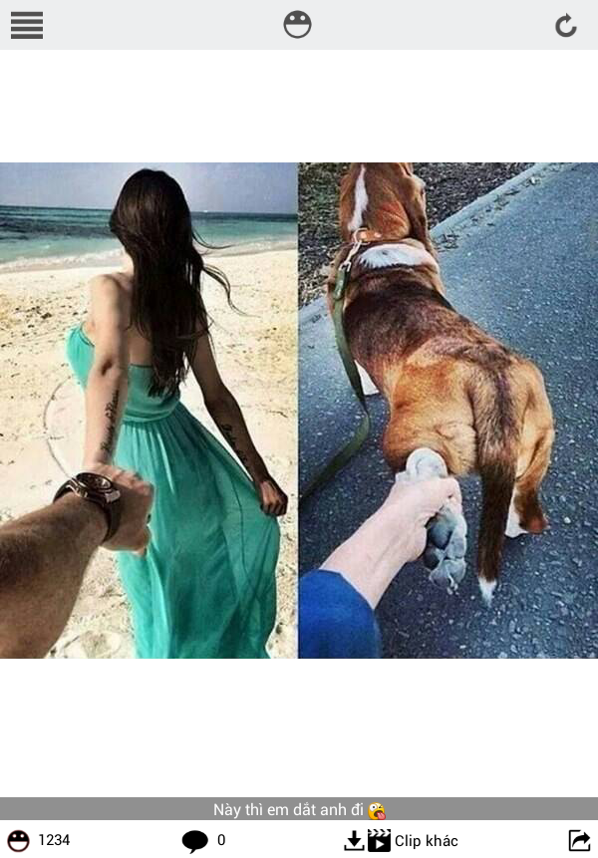 | - Button Menu - Image Haivl logo - Button Reload - Image - Title image - Like number - Button comment and Comment number - Button share | + Xem mới: Xem những bức ảnh vừa mới đăng lên Haivl.
2 | Xem HOT | 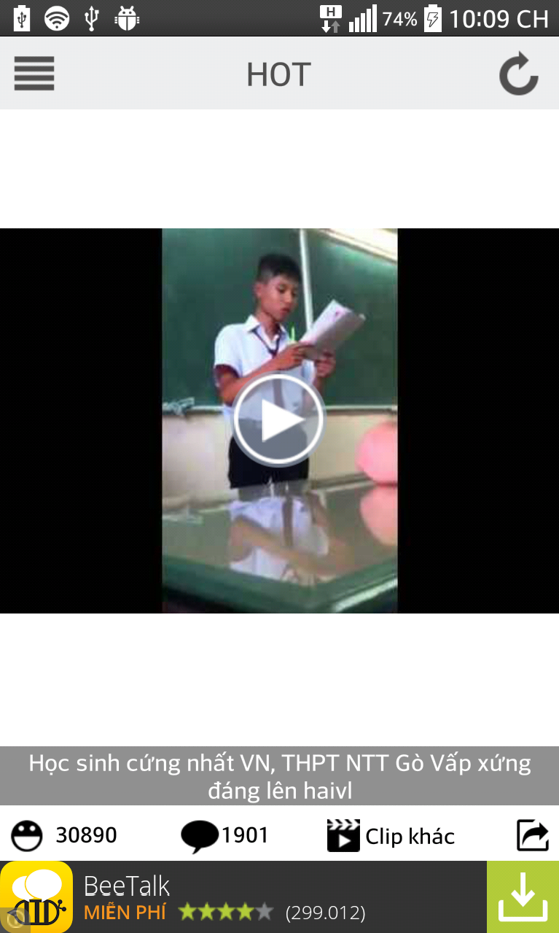 | - Button Menu - Label HOT - Button Reload - Image/clip - Like number and button like - Button comment and Comment number - Button dowload(with image)/next clip(with clip) - Button share | + Xem hot: xem những bức ảnh được nhiều người xem nhất.
3 | Cũ | 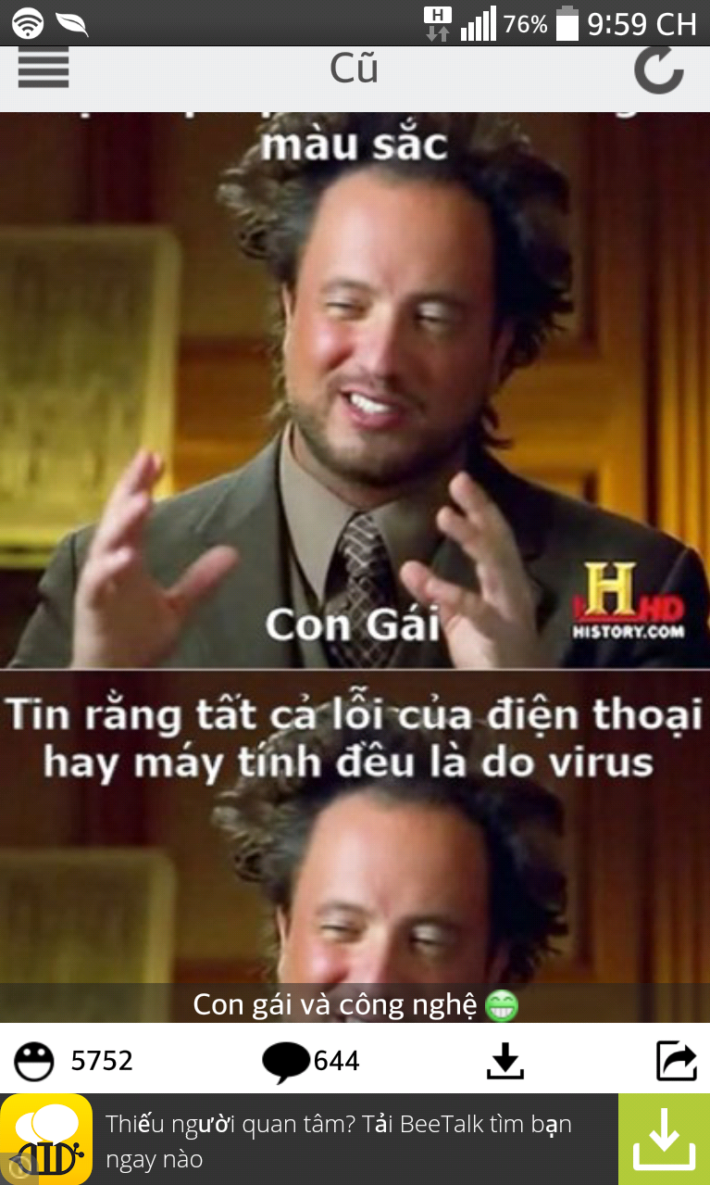 | - Button Menu - Label Cũ - Button Reload - Image/clip - Like number and button like - Button comment and Comment number - Button download (with image)/next clip (with clip) - Button share | + Xem cũ: xem những bức ảnh đã được đăng vào HaiVL trước đây.
4 | Chưa xem | 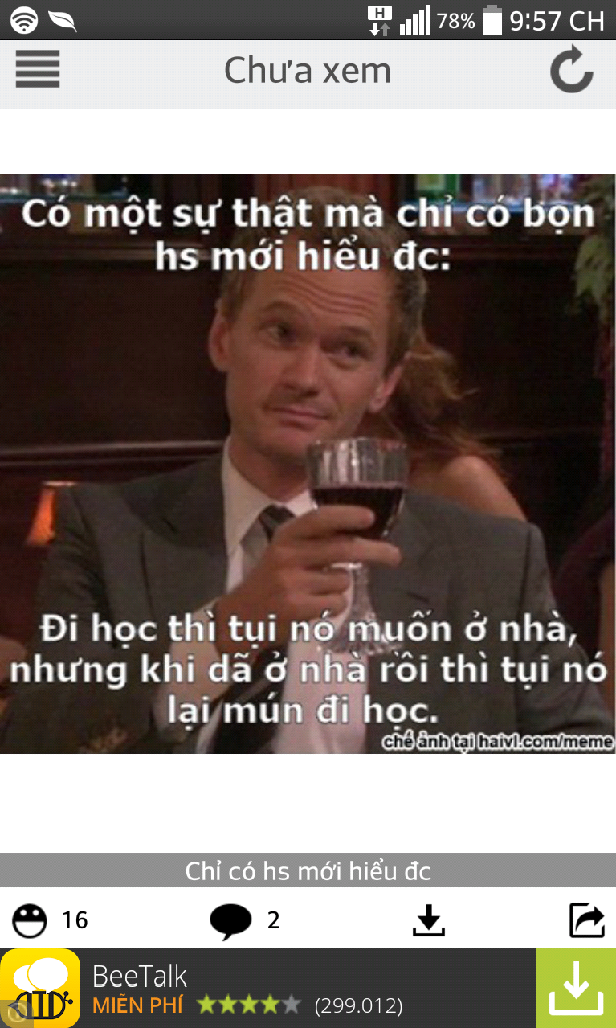 | - Button Menu - Label Chưa xem - Button Reload - Image/clip - Like number and button like - Button comment and Comment number - Button download (with image)/next clip (with clip) - Button share | + Xem ảnh chưa xem: những bức ảnh chưa xem khi đã đăng nhập vào HaiVL
5 | 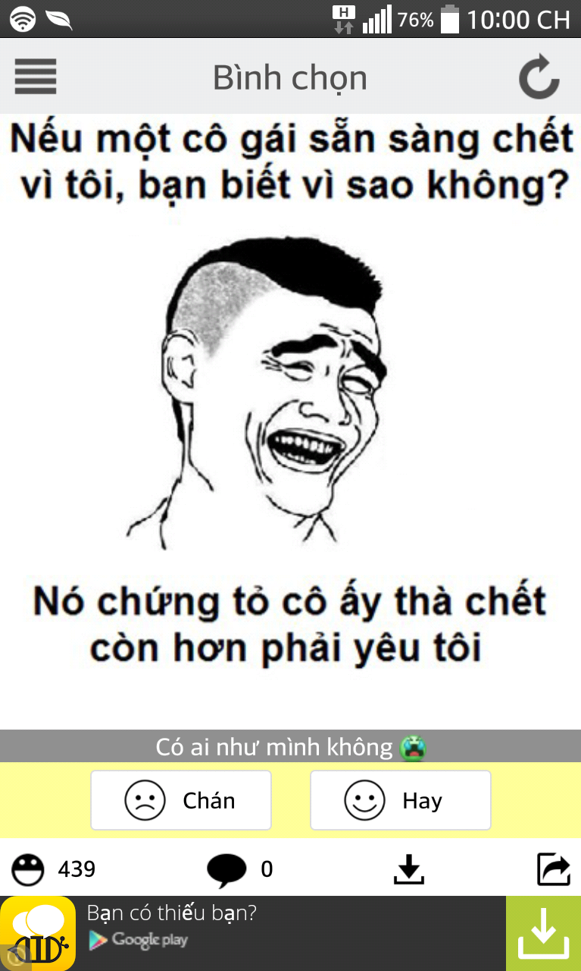 Bình chọn |  | - Button Menu - Label Bình chọn - Button Reload - Image/clip - Button chán, hay - Like number and button like - Button comment and Comment number - Button download (with image)/next clip (with clip) - Button share | + Bình chọn "Hay" nếu cảm thấy nội dung bức ảnh hay + Bình chọn "Chán" nếu thấy nội dung bức ảnh không hay
6 | Đăng ảnh | 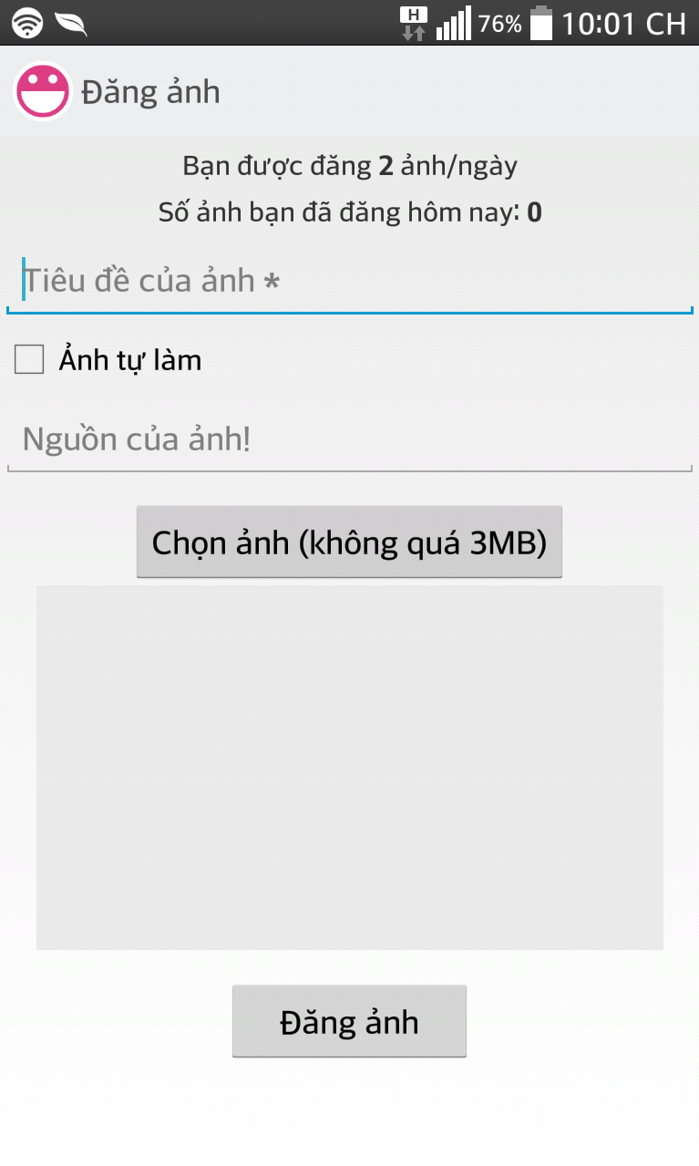 | - Image HaiVL logo - Label "Đăng ảnh" - Textbox "Tiêu đề của ảnh" - Checbox "Ảnh tự làm" - textbox "Nguồn của ảnh" - button "chọn ảnh" - Panel xem hình review - Button "Đăng ảnh" | + Đăng những bức ảnh vui lên App HaiVL
7 | Xem Video | 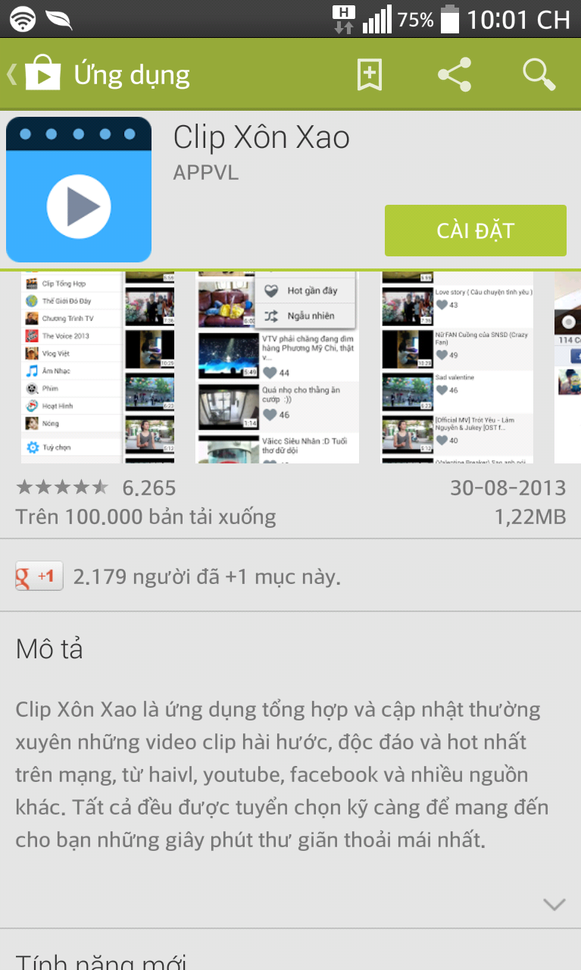 | Link địa chỉ tới App "Clip Xôn Xao" trên Play Store | + Xem những đoạn clip trên App HaiVL
8 | Trang cá Nhân | 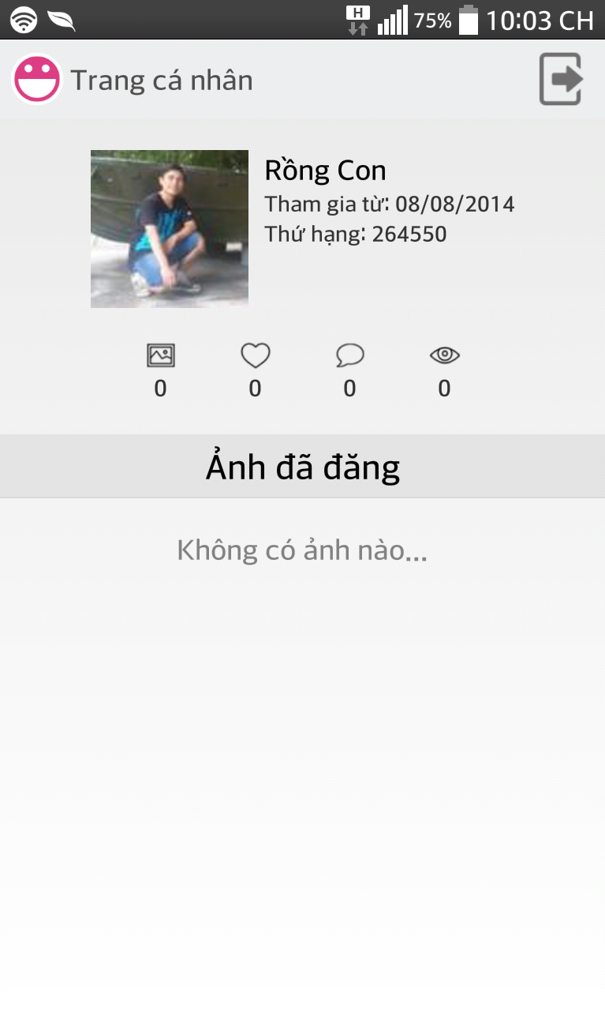 | - Image HaiVL logo. - Lable Trang cá nhân. - Image Acount - Lable notification - image number picture/like/comment/follow - Lable "Ảnh đã đăng" | + Xem và quản lý thông tin cá nhân của Acount của HaiVL
9 | Tùy chọn | 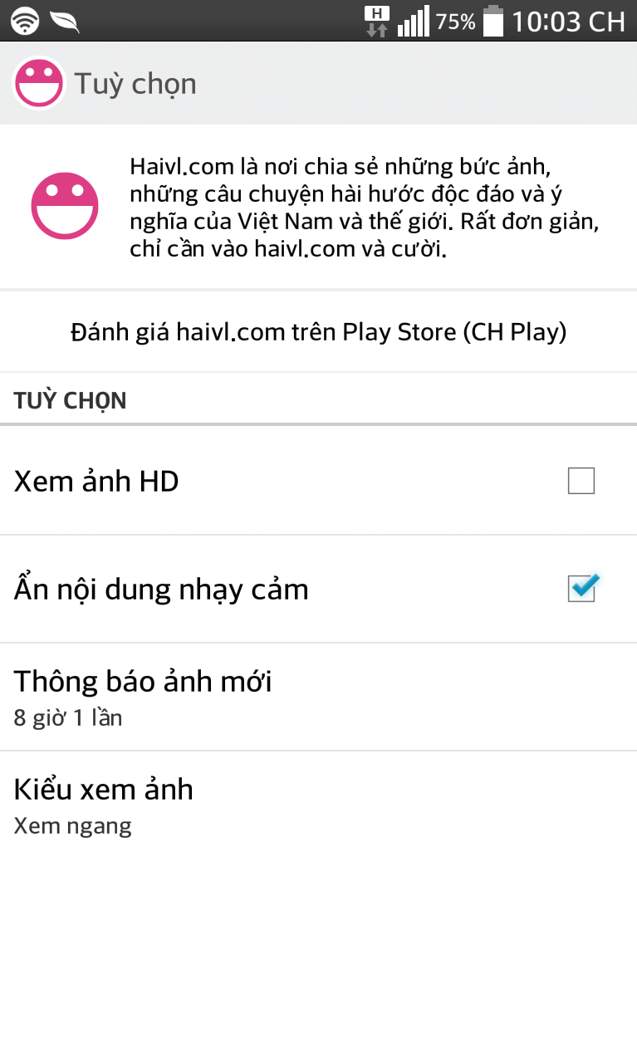 | - Image HaiVL logo - Lable Tùy chọn - Image HaiVL logo và Lable toturial App - Button đánh giá App HaiVL trên Playstore - Lable Tùy chọn - Checbox Xem ảnh HD và Ẩn nội dung nhạy cảm - Lablel Thông báo ảnh mới và Kiểu xem ảnh | + Tùy chọn các chức năng để sử dụng App HaiVl hiệu quả hơn
10 | Thông báo | 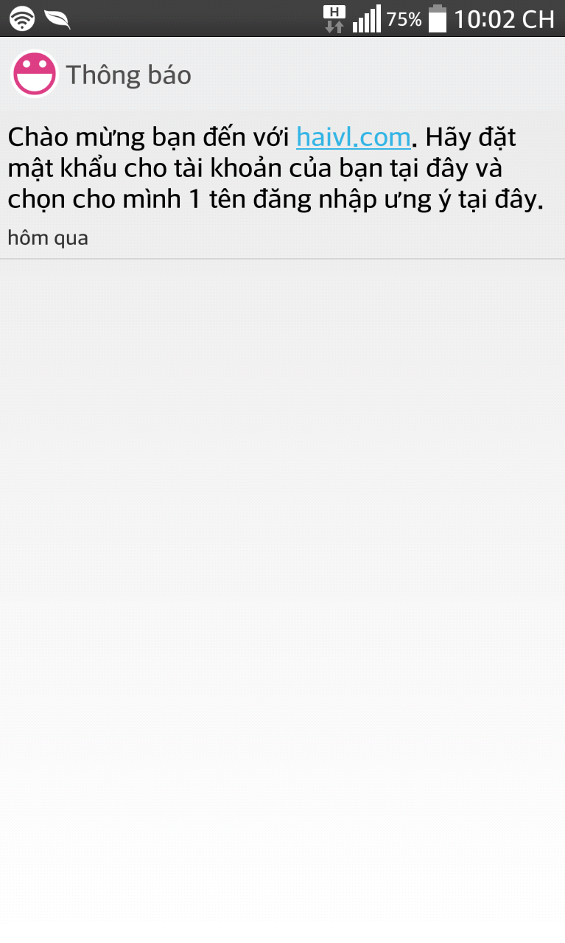 | - Image HaiVL logo - Lable Thông báo - Textbox nội dung thông báo của App HaiVL | + Thông báo của Admin App HaiVL
11 | 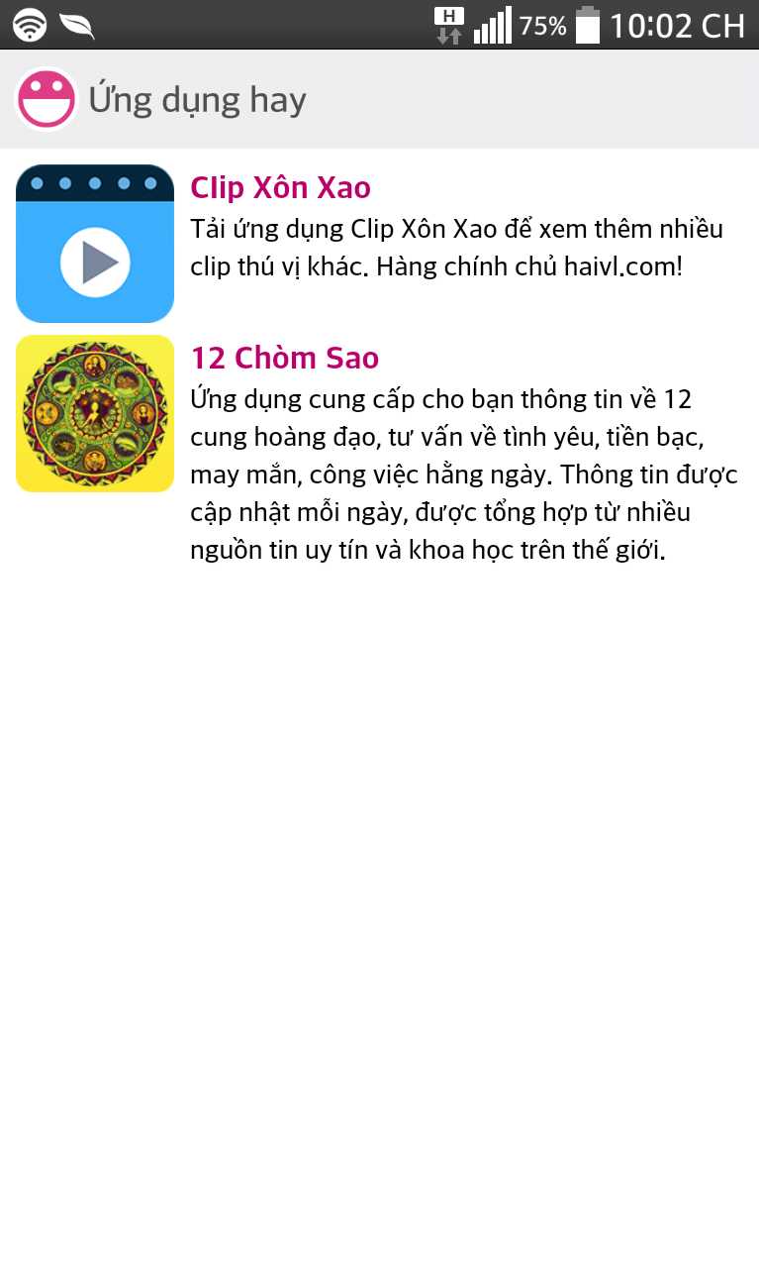 Ứng dụng hay |  | - Image HaiVL logo - lable Ứng dụng hay - Danh sách Button App logo và link kết nối tới App có liên kết với App HaiVL | + Các ứng dụng liên kết với HaiVL

